Sheet1
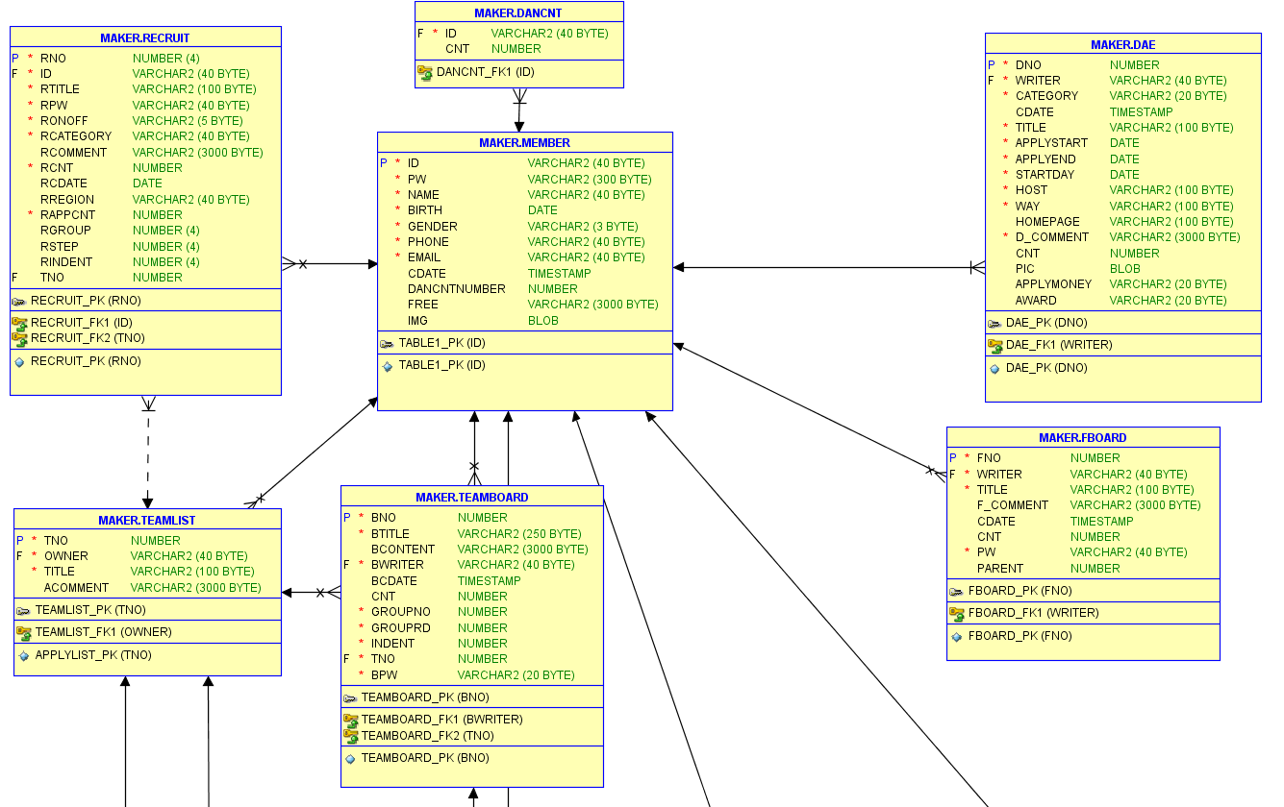
신고
팀원모집
대외활동

회원정보

팀 게시판
팀 목록
자유게시판

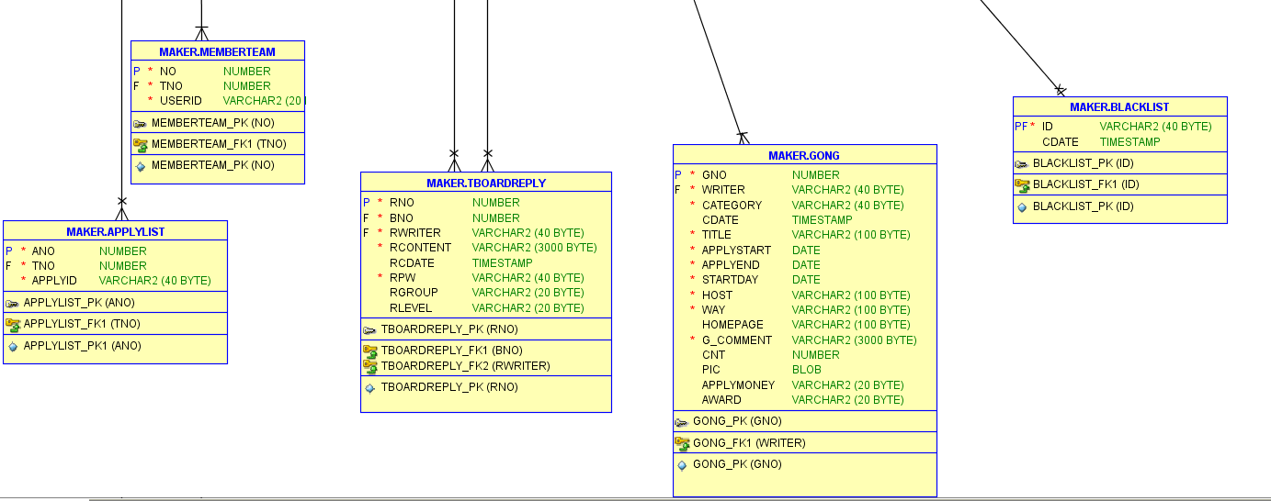
내가 만든/속한 팀

블랙리스트

공모전
팀 게시판 댓글

지원자 보기

